Backlog
N° | Date | Importance | Catégorie | Type | Details | Statut | Commentaire | Validation après test | Correction - Hamza
1 | 2022-06-09 | Must have | Transports en commun | Amélioration | Ajouter 'TEC' dans la liste 'STIB', 'De lijn', 'SNCB' + Ajouter le logo qui correspond :) | Résolu |  | OK | R.A.S
2 | 2022-06-09 | Must have | Transports en commun | Amélioration | Demeny' et 'Station de métro' devraient être inversés sur le résultat final. | Résolu | YDA: Il faudrait le faire dans le résultat final aussi, par exemple: Il faudrait inverser la position du nom de l’arrêt et celle du type d’arrêt : « Schepdaal Spanuit Station de métro » => Station de métro est en dessous en plus petit que le nom de l’arrêt | OK | C'est corrigé
3 | 2022-06-09 | Must have | Transports en commun | Amélioration | Il faudrait aussi renommer le champs 'Titre' en 'Type de transport' avec liste déroulante : Station de métro Arrêt de bus Arrêt de tram Gare | Résolu |  | OK | R.A.S
4 | 2022-06-09 | Must have | Commerces | Bug | Ici problème de taille des icônes : les 2 + 3 sont plus grandes sur la carte et plus petites dans la légende | Résolu |  | OK | R.A.S
5 | 2022-06-09 | Must have | Commerces | Amélioration | Les logos des enseignes sont un peu trop 'collés' au texte, je les décalerais un peu plus vers la droite, surtout qu'on pourrait avoir du texte plus long | Résolu |  | OK | R.A.S
6 | 2022-06-09 | Must have | Commerces | Amélioration | Remplacer le nom du champ 'Titre' par 'Nom du commerce' | Résolu |  | OK | R.A.S
7 | 2022-06-09 | Must have | Restaurants | Amélioration | Remplacer le nom du champ 'Titre' par 'Nom du restaurant' | Résolu |  | OK | R.A.S
8 | 2022-06-09 | Must have | Restaurants | Amélioration | Par rapport à l'affichage de la légende, je préfère que les éléments se mettent à la suite à la verticale (1,2,3) quitte à 'commencer' une deuxième colonne si on a beaucoup de point. (Plutôt que avoir 1 et 3 à la verticale, et 2 dans l'autre colonne, je ne sais pas si c'est clair). | Résolu |  | OK | R.A.S
9 | 2022-06-09 | Must have | Axes routiers | Amélioration | Remplacer le nom du champ 'Titre' par 'Nom de l'axe' | Résolu |  | OK | R.A.S
10 | 2022-06-09 | Must have | Autres | Amélioration | Remplacer le nom du champ 'Titre' par 'Nom de l'endroit' | Résolu |  | OK | R.A.S
11 | 2022-06-09 | Must have | Autres | Amélioration | Ajouter à la liste déroulante : 'Espace vert', 'École', 'Hôpital' | Résolu |  | OK | R.A.S
12 | 2022-06-09 | Must have | Autres | Amélioration | Changer 'Park' par 'Parc' (pour la version FR, le reste on verra après | Résolu |  | OK | R.A.S
13 | 2022-06-09 | Nice to have | Autres | Amélioration | Icône 'Château' -> Demander à Aymen d'en faire une autre | Résolu | YDA: Pas pu vérifier car bug d'affichage pour la catégorie 'autres' | OK | J'ai pas encore reçu l'icône de la part de Aymen
14 | 2022-06-09 | Must have | Autres | Bug | Pour les icônes où on a plusieurs endroits ex. Boulangeries, il faut ajouter des numéros pour pouvoir s'y retrouver sur la carte, il faut le prévoir pour chaque sorte d'icône au cas où, même si c'est souvent pour boulangerie et boucherie, mais ça pourrait arriver pour le reste aussi. Sinon on ne voit pas lequel est lequel sur la carte. | Résolu |  | OK | C'est fait
15 | 2022-06-09 | Nice to have | Général | Amélioration | Afficher les lieux dans chaque catégorie par ordre croissant en fonction du temps de voiture | A résoudre | HKA: C'est possible mais ça va prendre plus de temps YDA: Ok, faisons le reste en priorité et on verra après pour ce point |  | Stand by
16 | 2022-06-09 | Nice to have | Général | Amélioration | Souvent, pour les axes routiers, on ne sait pas les prendre sur la carte (car on préfère couper la carte et zoomer sur les alentours de la maison). Est-ce que ce sera possible d'avoir une flèche avec le numéro du point comme Aymen fait pour le moment ou pas ? | Abandonné | HKA: Je ne pense pas que c’est faisable :/ | OK | R.A.S
17 | 2022-06-09 | Nice to have | Général | Amélioration | Est-ce qu'on pourrait ajouter à la partie commerces : 'Boucherie' et 'Boulangerie' plutôt que dans 'Autres' ? Il faut ajouter à la liste déroulante avec 'Carrefour', 'Delhaize' et 'Colruyt', 'Boulangerie' et 'Boucherie', qu'en penses-tu ? | Résolu | YDA: Idéalement, il faudrait que boulangerie et boucheries soient à encoder dans le formulaire juste après commerces, quitte à créer une nouvelle catégorie. Comme c’est à la suite dans le résultat, c’est plus logique de remplir le formulaire à la suite aussi, c'est possible ? | OK | C'est fait
18 | 2022-06-09 | Must have | Général | Design | Format de la carte: est-ce que le format de la carte est ok par rapport à ce dont Aymen a besoin pour les livrets ? | Résolu | HKA: Normalement oui | OK | R.A.S
19 | 2022-06-09 | Nice to have | Général | Design | Au niveau taille de police, j'ai l'impression que les titres 'transports en commun' par exemple sont plus petit que les noms d'endroits. Il faudrait les mettre un peu plus grands. | Résolu |  | OK | R.A.S
20 | 2022-06-24 | Must have | Transports en commun | Amélioration | Numéros de ligne à introduire | Résolu |  | OK | C'est fait
21 | 2022-06-24 | Nice to have | Commerces | Amélioration | Il faudrait laisser la possibilité de laisser le champ vide pour le logo (carrefour, delhaize, colruyt ou rien) | Résolu |  | OK | C'est fait
22 | 2022-06-24 | Must have | Axes routiers | Bug | 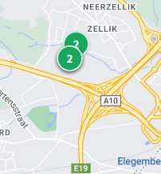 La partie axes routiers ne se réinitialise pas sur la carte. J'ai réinitialisé, je n’ai plus dans la liste à droite les points mais ils s’affichent toujours sur la carte. | Résolu |  | OK | C'est fait
23 | 2022-06-24 | Nice to have | Autres | Amélioration | Ajouter la catégorie 'Musée' | Résolu |  | OK | C'est fait, je vais demander à Aymen de nous créer une icône
24 | 2022-06-24 | Must have | Autres | Bug |  Bug d'affichage sur la partie droite du résultat | Résolu |  | OK | C'est juste parce qu'on a pas les icônes nécessaires :) De même je vais voir ce point avec Aymen
25 | 2022-06-24 | Nice to have | Général | Design | 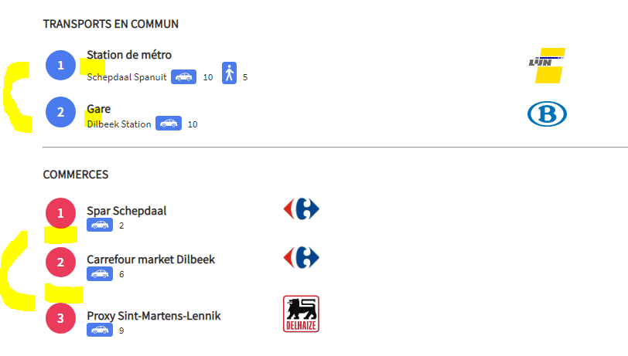 Les espaces entre les éléments ne sont pas toujours les mêmes (à cause des logos je crois), il faudrait qu’ils soient identiques. | Résolu |  | OK | C'est fait
26 | 2022-06-24 |  | Général | Amélioration | 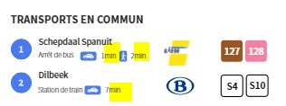 Est-ce qu’il peut y avoir le « min » pour les temps de trajet à pied et voiture qui se met automatiquement ? On aurait alors juste à mettre le chiffre dans le formulaire et on est certains de ne pas oublier. | Résolu |  | OK | C'est fait
27 | 2022-06-24 | Nice to have | Restaurants | Design |  Est-ce que après 4 points dans la catégorie, on peut mettre les endroits dans une seconde colonne à la suite ? (1 -> 4 dans la première colonne, les suivants dans la deuxième colonne) | Résolu |  | OK | C'est fait : Afin déviter le mal fonctionnement. Je les affiché chacune à côté de l'autre
28 | 2022-06-24 | Must have | Autres | Design | 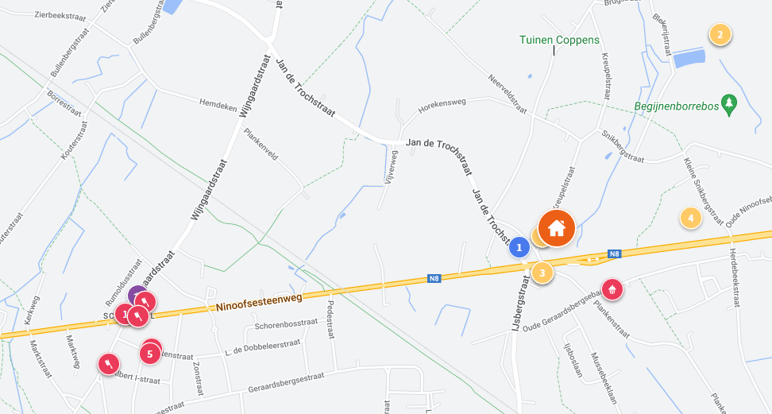 Affichage : On risque parfois d’avoir le problème que les icônes se superposent et on ne sait plus lire les numéros sur la carte … As-tu une idée pour éviter ça ? | Résolu |  | OK | A priori, il n'y a pas de solution Mais avec un Zoom sur la carte, je crois qu'on pourra fixer le souci !

